Update History
Detail Design |  | Project | ASOFT - ERP.NET | ID Screen | CRMF2081 | Created By | Thị Phượng | Updated By | Tấn Đạt
 |  | Module | ASOFT-CRM | Name Screen | Cập nhật yêu cầu | Created Date | 25/03/2017 | Updated Date | 25/01/2018

No | Ver. | Updated Date | Updated By | Contents
1 | 1.0 | Thị Phượng | 25/03/2017 | Tạo tài liệu mới Lưu ý: Chưa xử lý phân quyền chi tiết
2 | 2.0 | Thị Phượng | 2017-05-22 | Chỉnh sửa câu load màn hình cập nhật khi sửa
3 | 3.0 | Thị Phượng | 2017-05-26 | Chỉnh sửa trường hợp edit từ màn hình Xem chi tiết Khách hàng
4 | 4.0 | Tấn Đạt | 24/01/2018 | - STT yêu cầu là: 4 (bên file Tasklist) -Thêm các trường: Loại yêu cầu, Phân loại bug, Chủ đề yêu cầu, Deadline mong muốn, Deadline xử lý, Deadline thực tế, Số giờ cho phép, Số giờ thực tế
5 | 5.0 | Tấn Đạt |  | -STT yêu cầu là: 1 (bên file Tasklist) - Thêm trường Dự án
6 | 6.0
7 | 7.0
8 | 8.0
=> Xử lý cho version 4.0
Xem các sheet cần chỉnh sửa
9 | 9.0
10 | 10.0
1 | 11.0
2 | 12.0
3 | 13.0
4 | 14.0
5 | 15.0
6 | 16.0
7 | 17.0
8 | 18.0
9 | 19.0
10 | 20.0
1 | 21.0
2 | 22.0
3 | 23.0
4 | 24.0
5 | 25.0
6 | 26.0
7 | 27.0
8 | 28.0
9 | 29.0
10 | 30.0

Layout Screen
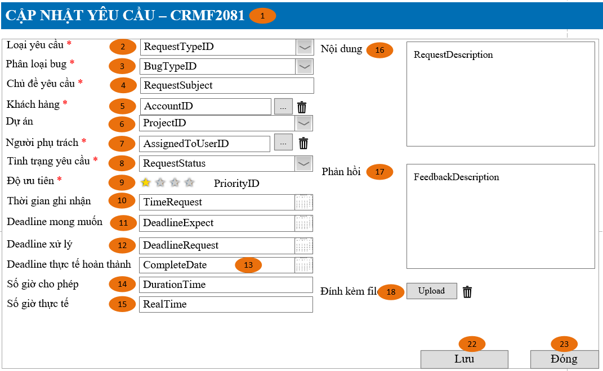
Detail Design | Project | ASOFT - ERP.NET | ID Screen | CRMF2081 | Created By | Thị Phượng | Updated By | Tấn Đạt
 | Module | ASOFT-CRM | Name Screen | Cập nhật yêu cầu | Created Date | 25/03/2017 | Updated Date | 25/01/2018

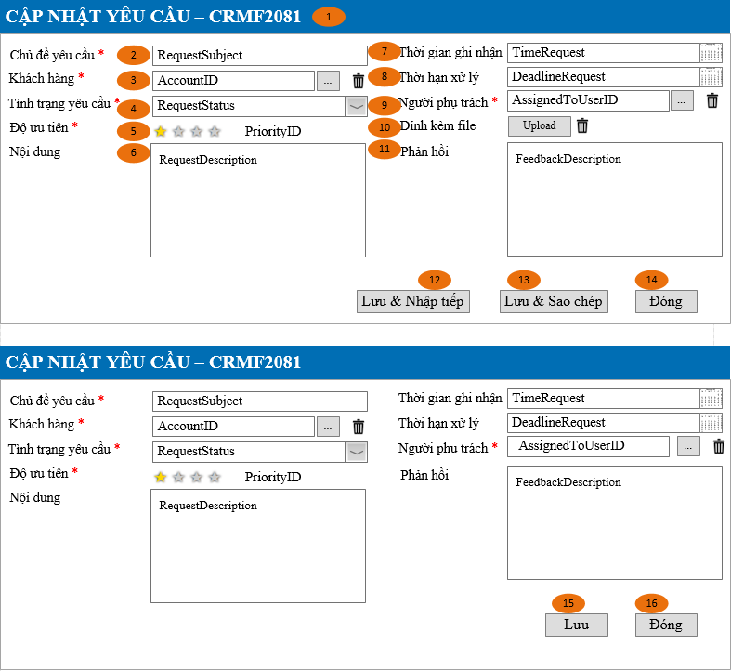
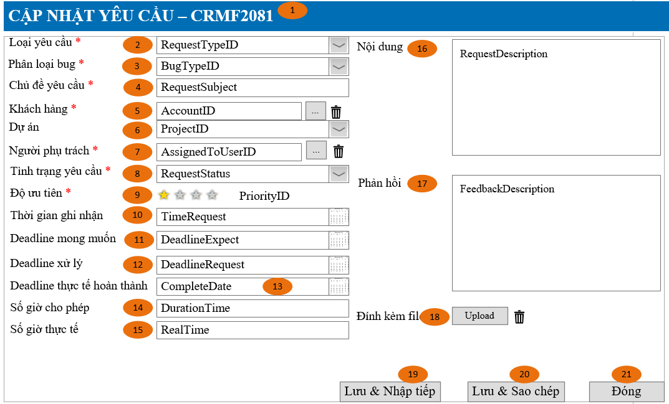
Layout |  |  |  |  |  |  | Overview
 |  |  |  |  |  |  | Sử dụng màn hình này để: Cho phép cập nhật thông tin yêu cầu

 |  |  |  |  |  |  | Flow Screen
 |  |  |  |  |  |  | Login -> Nghiệp vụ -> yêu cầu -> Danh mục yêu cầu -> Thêm Hoặc Login -> Nghiệp vụ -> yêu cầu -> Danh mục yêu cầu -> Link [Mã yêu cầu] -> Xem chi tiết yêu cầu -> Sửa Hoặc Login trường hợp khác tham khảo luồng 9 trong Sheet Form Func Spec

=> Xử lý cho version 4.0
- Chỉnh sửa lại: [Deadline] -> [Ngày]
- Combo [Loại yêu cầu]: Loại default thêm mới là [Support]
- Xử lý combo phụ thuộc: Nếu [Loại yêu cầu] != [Bug/issue] thì hide combo [Phân loại bug] ngược lại thì unhide và bắt buộc nhập [Phân loại bug]
=> Customizeindex = [Khách hàng asoft]: liên hệ Phượng

Item Screen
Detail Design |  |  |  |  | Project | ASOFT - ERP.NET | ID Screen |  | CRMF2081 |  |  | Created By | Thị Phượng | Updated By | Tấn Đạt
 |  |  |  |  | Module | ASOFT-CRM | ID Name |  | Cập nhật yêu cầu |  |  | Created Date | 25/03/2017 | Updated Date | 25/01/2018

No. | Customizeindex | Ver | Order | Caption | Control Name | Field Name | Classification | Data Type | Length | Width | I/O | Display Format | Input Mask | Default Value | Note
1 |  | Ver 1.0 | 1 | Cập nhật yêu cầu-CRMF2081 |  |  | Form
4 |  | Ver 1.0 | 4 | Chủ đề yêu cầu | RequestSubject | RequestSubject | Textbox | Text | 50 |  | I/O
5 |  | Ver 1.0 | 5 | Khách hàng | AccountID | AccountID | Textbox | Text | 250 |  | I/O |  |  |  | Hiển thị RelatedToName Lưu database là RelatedToID
=> Xử lý cho version 4.0
- Chỉnh sửa lại: [Deadline] -> [Ngày]
- Combo [Loại yêu cầu]: Loại default thêm mới là [Support]-------Done
- Xử lý combo phụ thuộc: Nếu [Loại yêu cầu] != [Bug/issue] thì hide combo [Phân loại bug] ngược lại thì unhide và bắt buộc nhập [Phân loại bug]----Done
- Format ngày chưa có-------Done
- Data Type [Loại yêu cầu], [Phân loại bug] và [Dự án]: là combo và dropdowncheclick thì làm gì có length------Done
=> Customizeindex = [Khách hàng asoft]: liên hệ Phượng----Done
6 |  | Ver 1.0 |  | Chọn khách hàng | BtnChooseAccount |  | Button
7 |  | Ver 1.0 |  | Xóa khách hàng đã chọn | BtnClearAccount |  | Button
9 |  | Ver 1.0 | 7 | Người phụ trách | AssignedToUserID | AssignedToUserID | Textbox | Text | 50 |  | I/O |  |  |  | Hiển thị là AssignedToUserName Lưu database là AssignedToUserID
10 |  | Ver 1.0 |  | Chọn người phụ trách | btnChooseUser |  | Button
11 |  | Ver 1.0 |  | Xóa người phụ trách đã chọn | BtnClearUser |  | Button
12 |  | Ver 1.0 | 8 | Tình trạng yêu cầu | RequestStatus | RequestStatus | ComboBox | Text |  |  | I/O
13 |  | Ver 1.0 | 9 | Độ ưu tiên | PriorityID | PriorityID | ComboBox |  |  |  | I/O
14 | 92 | Ver 4.0 | 10 | Ngày ghi nhận | TimeRequest | TimeRequest | DateTimePicker | DateTime |  |  | I/O | dd/mm/yyyy
20 |  | Ver 1.0 | 16 | Nội dung | RequestDescription | RequestDescription | ArrayBox | Text | Max
21 |  | Ver 1.0 | 17 | Phản hồi | FeedbackRequest | FeedbackRequest | ArrayBox | Text | Max |  | I/O |  |  | 1
22 |  | Ver 1.0 | 18 | Đính kèm file | Attach |  |  |  |  |  |  |  |  |  | Hide khi ở màn hình Edit
23 |  | Ver 1.0 |  | Chọn file đính kèm | BtnChooseAttach |  | Button
24 |  | Ver 1.0 |  | Xóa file đính kèm | btnClearAttach |  | Button |  |  |  |  |  |  | 0
25 |  | Ver 1.0 | 19 | Lưu & nhập tiếp | btnSaveContinues |  | Button |  |  |  |  |  |  | Enable | - Xử lý trường hợp Thêm (Tham khảo luồng 9 sheet Form Fuc Spec)
26 |  | Ver 1.0 | 20 | Lưu & sao chép | btnSaveCopy |  | Button |  |  |  |  |  |  | Enable
27 |  | Ver 1.0 | 21 | Đóng | btnsaveClose |  | Button |  |  |  |  |  |  | Enable
28 |  | Ver 1.0 | 22 | Lưu | btnSave |  | Button |  |  |  |  |  |  | Enable | - Xử lý trường hợp Sửa (Tham khảo luồng 9 sheet Form Fuc Spec)
29 |  | Ver 1.0 | 23 | Đóng | btnClose |  | Button |  |  |  |  |  |  | Enable
2 | 92 | Ver 4.0 | 2 | Loại yêu cầu | RequestTypeID | RequestTypeID | ComboBox | Text |  |  | I/O |  |  | Giá trị đầu tiên trong db | Mặc đinh load lên giá trị đầu tiên trong DB là Support
3 | 92 | Ver 4.0 | 3 | Phân loại bug | BugTypeID | BugTypeID | DropdowChecklist | Text |  |  | I/O |  |  |  | [Loại yêu cầu] != [Bug/issue] thì hide combo [Phân loại bug] ngược lại thì unhide và bắt buộc nhập [Phân loại bug]
15 | 92 | Ver 4.0 | 11 | Deadline mong muốn | DeadlineExpect | DeadlineExpect | DateTimePicker | DateTime |  |  | I/O | dd/mm/yyyy
16 | 92 | Ver 4.0 | 12 | Deadline xử lý | DeadlineRequest | DeadlineRequest | DateTimePicker | DateTime |  |  | I/O | dd/mm/yyyy
17 | 92 | Ver 4.0 | 13 | Deadline thực tế hoàn thành | CompleteDate | CompleteDate | DateTimePicker | DateTime |  |  | I/O | dd/mm/yyyy
18 | 92 | Ver 4.0 | 14 | Số giờ cho phép | DurationTime | DurationTime | Textbox | Number |  |  | I/O
19 | 92 | Ver 4.0 | 15 | Số giờ thực tế | RealTime | DurationTime | Textbox | Number |  |  | I/O
8 | 92 | Ver 5.0 | 6 | Dự án | ProjectName | ProjectName | ComboBox | Text |  |  | I/O

Input Check
Project |  |  | ASOFT - ERP.NET | ID Screen | CRMF2081 | Created By | Thị Phượng | Updated By | Tấn Đạt
Module |  |  | ASOFT-CRM | ID Name | Cập nhật yêu cầu | Created Date | 25/03/2017 | Updated Date | 25/01/2018

No. | Customizeindex | Ver | Control Name | Check Type | Param 1 | Param 2 | Raise Control | Event | ID Message
1 |  |  | RequestSubject | Require |  |  | button [Lưu & và nhập tiếp], button [Lưu & và sao chép], button [Đóng], button [X] | Click | 00ML000039
2 |  |  | RelatedToID | Require |  |  |  | Click | 00ML000039
3 |  |  | RequestStatus | Require |  |  |  | Click | 00ML000039
4 |  |  | PriorityID | Require |  |  |  | Click | 00ML000039
5 |  |  | AssignedToUserID | Require |  |  |  | Click | 00ML000039
6 | 92 | Ver 4 | RequestTypeID | Require |  |  |  | Click | 00ML000039
7 | 92 | Ver 4 | BugTypeID | Require |  |  |  | Click | 00ML000039
8 | 92 | Ver 4 | RequestTypeID | Not In List |  |  |  | Click | 00ML000130
9 | 92 | Ver 5 | ProjectID | Not In List |  |  |  | Click | 00ML000130
10 |  |  | btnSaveContinues | Require |  |  | button [Lưu & và nhập tiếp] | Click | 00ML000015
11 |  |  | btnSaveCopy | Require |  |  | button [Lưu & và sao chép] | Click | 00ML000015
12 |  |  | btnSaveClose | Require |  |  | button [Đóng] | Click | 00ML000016
=> Xử lý cho version 4.0
- [Loại yêu cầu] và [Dự án]: chưa check input [not in list]-----Done
=> Customizeindex = [Khách hàng asoft]: liên hệ Phượng------Done
13 |  |  | btnClose2 | Require |  |  | button [X] | Click | 00ML000016

Data Input
Detail Design |  |  |  |  | Project | ASOFT - ERP.NET |  | ID Screen | CRMF2081 | Created By | Thị Phượng | Updated By | Tấn Đạt
 |  |  |  |  | Module | ASOFT-CRM |  | ID Name | Cập nhật yêu cầu | Created Date | 25/03/2017 | Updated Date | 25/01/2018

No. | Customizeindex | Version | Control | SQL Action | SQL Type | ID | SQL Script |  |  |  | Para Name | Para Value | Raise Control | Event | Note
1 |  | Ver 1.0 | Load phân loại yêu cầu | Select | ID SQL | @SQL001 | SQL_CMN_000007 |  |  |  | @CodeMaster | "CRMT00000003" | Combo | Load | Load combo [Tình trạng yêu cầu] (Tool BA\SQL List\CRM-CLOUD)
2 | 92 | Ver 1.0 | Load from xem/ sửa | Select | SQL Script | @SQL002 | Select M.APK, M.DivisionID, M.RequestID, M.RequestSubject, M.RelatedToTypeID , M.PriorityID, M.RequestStatus, C01.Description as RequestStatusName , M.TimeRequest, M.DeadlineRequest, M.AssignedToUserID, A.FullName as AssignedToUserName , M.RequestDescription, M.FeedbackDescription , stuff(isnull((Select ', ' + D.AccountID From CRMT10101 B WITH (NOLOCK) Left join CRMT20801_CRMT10101_REL D WITH (NOLOCK) ON D.AccountID = B.APK where D.RequestID = M.RequestID Group by D.AccountID FOR XML PATH (''), TYPE).value('.','NVARCHAR(max)'), ''), 1, 2, '') as APKAccountID , stuff(isnull((Select ', ' + B.AccountID From CRMT10101 B WITH (NOLOCK) Left join CRMT20801_CRMT10101_REL D WITH (NOLOCK) ON D.AccountID = B.APK where D.RequestID = M.RequestID Group by B.AccountID FOR XML PATH (''), TYPE).value('.','NVARCHAR(max)'), ''), 1, 2, '') as AccountID , stuff(isnull((Select ', ' + B.AccountName From CRMT10101 B WITH (NOLOCK) Left join CRMT20801_CRMT10101_REL D WITH (NOLOCK) ON D.AccountID = B.APK where D.RequestID = M.RequestID Group by B.AccountID, B.AccountName FOR XML PATH (''), TYPE).value('.','NVARCHAR(max)'), ''), 1, 2, '') as AccountName , M.CreateDate, M.LastModifyDate, M.DeadlineExpect,M.DeadlineRequest, M.CompleteDate, M.DurationTime, M.RealTime , M.RequestTypeID,C02.Description as RequestTypeName , M.BugTypeID , stuff(isnull((Select ', ' + B.Description From CRMT0099 B WITH (NOLOCK) where B.CodeMaster ='CRMT00000026'and B.ID in (Replace(M.BugTypeID,',',''',''')) Group by B.Description FOR XML PATH (''), TYPE).value('.','NVARCHAR(max)'), ''), 1, 2, '') as BugTypeName , M.ProjectID, A1.AnaName From CRMT20801 M With (Nolock) Left join AT1103 A With (Nolock) On A.EmployeeID = M.AssignedToUserID Left join CRMT0099 C01 With (Nolock) On C01.ID = M.RequestStatus and C01.CodeMaster ='CRMT00000003' Left join CRMT0099 C02 With (Nolock) On C02.ID = M.RequestTypeID and C02.Co |  |  |  | @APK | @APK | Form | Load
3 |  | Ver 1.0 | Kiểm tra trùng dữ liệu (Cơ hội)/ Dữ liệu đã bị xóa | Select | SQL Script | @SQL003 | Select Top 1 1 From CRMT20801 With (NOLOCK) Where RequestID = @RequestID |  |  |  | @RequestID | @RequestID |  | Load
4 |  | Ver 1.0 | Kiểm tra đã bị sửa | Select | SQL Script | @SQL004 | Select Top 1 LastModifyDate From CRMT20801 With (NOLOCK) Where RequestID = @RequestID |  |  |  | @RequestID | @RequestID |  | Load
5 | 92 | Ver 1.0 | Thêm vào bảng chính | Insert | SQL Script | @SQL005 | Insert Into CRMT20801 (APK, DivisionID, RequestSubject , PriorityID, RequestStatus, DeleteFlg , TimeRequest, DeadlineRequest, AssignedToUserID , RequestDescription, FeedbackDescription, RelatedToTypeID , CreateDate, CreateUserID, LastModifyDate, LastModifyUserID, RequestTypeID, BugTypeID, DeadlineExpect, CompleteDate, DurationTime, RealTime, ProjectID, DeadlineRequest, ProjectID) Values (@APK, @DivisionID, @RequestSubject , @PriorityID, @RequestStatus, @DeleteFlg , @TimeRequest, @DeadlineRequest, @AssignedToUserID , @RequestDescription, @FeedbackDescription, @RelatedToTypeID , @CreateDate, @CreateUserID, @LastModifyDate, @LastModifyUserID, @RequestTypeID, @BugTypeID, @DeadlineExpect, @CompleteDate, @DurationTime, @DeadlineRequest, @RealTime, @ProjectID) |  |  |  | @APK, @DivisionID, @RequestSubject, @PriorityID, @RequestStatus, @DeleteFlg, @TimeRequest, @DeadlineRequest, @AssignedToUserID, @RequestDescription, @FeedbackDescription, @RelatedToTypeID, @CreateDate, @CreateUserID, @LastModifyDate, @LastModifyUserID, @RequestTypeID, @BugTypeID, @DeadlineExpect, @DeadlineRequest, @CompleteDate, @DurationTime, @RealTime, @ProjectID | NewID(), Biến môi trường @RequestSubject, @PriorityID, @RequestStatus, @DeleteFlg, @TimeRequest, @DeadlineRequest, @AssignedToUserID, @RequestDescription, @FeedbackDescription, 20, @CreateDate, @CreateUserID, @LastModifyDate, @LastModifyUserID, @RequestTypeID, @BugTypeID, @DeadlineExpect, @DeadlineRequest, @CompleteDate, @DurationTime, @RealTime, @ProjectID
=> Xử lý cho version 4.0
- Load/Insert/Update thiếu: [Deadline xử lý]-----Done
- Câu sql load combo dự án?------DOne
- Kiểm tra lại Script SQL lưu trự bảng thêm cột theo đúng quy định guidline----DOne
=> Customizeindex = [Khách hàng asoft]: liên hệ Phượng-----DOne
6 |  | Ver 1.0 | Lấy mã yêu cầu sinh tự động | Select | SQL Script | @SQL006 | Select RequestID From CRMT20801 With (NOLOCK) Where APK = @APK |  |  |  | @APK | @APK |  | Load | biến @APK lấy từ câu insert @SQL005
7 |  | Ver 1.0 | Xóa dữ liệu bảng quan hệ khách hàng và yêu cầu | Delete | SQL Script | @SQL007 | Delete From CRMT20801_CRMT10101_REL With (NOLOCK) Where RequestID = @RequestID |  |  |  | @RequestID | @RequestID |  | Load
8 |  | Ver 1.0 | Thêm vào bảng trung gian của khách hàng | Insert | SQL Script | @SQL008 | Insert into CRMT20801_CRMT10101_REL (APK, AccountID , RequestID) Values @APK, @APKAccountID, @RequestID) |  |  |  | @APK, @APKAccountID, @RequestID | @APK, @APKAccountID, @RequestID
9 |  | Ver 1.0 | Xóa dữ liệu bảng quan hệ đính kèm | Delete | SQL Script | @SQL009 | Delete From CRMT00002_REL With (NOLOCK) Where RelatedToID = @APKRequest and RelatedTpTypeID_REL = 20 |  |  |  | @APKRequest | @APKRequest |  | Load
10 |  | Ver 1.0 | Thêm vào bảng trung gian Đính kèm file | Insert | SQL Script | @SQL010 | Insert into CRMT00002_REL (APK, DivisionID, AttackID , RelatedToID, RelatedToTypeID_REL) Values @APK, @DivisionID, @AttachID, @RequestID, @RelatedToTypeID) |  |  |  | @APK, @DivisionID, @AttachID, @RelatedToID, @RelatedToTypeID_REL | @APK, @DivisionID, @AttachID, @RequestID, 20
11 | 92 | Ver 1.0 | Update bảng chính | Update | SQL Script | @SQL011 | Update CRMT20801 Set DivisionID = @DivisionID , RequestSubject = @RequestSubject , PriorityID = @PriorityID , RequestStatus = @RequestStatus , TimeRequest = @TimeRequest , DeadlineRequest = @DeadlineRequest , AssignedToUserID = @AssignedToUserID , RequestDescription = @RequestDescription , FeedbackDescription = @FeedbackDescription , RelatedToTypeID = @RelatedToTypeID , LastModifyUserID = @LastModifyUserID , LastModifyDate = @LastModifyDate , RequestTypeID = @RequestTypeID , BugTypeID = @BugTypeID , DeadlineExpect = @DeadlineExpect , DeadlineRequest = @DeadlineRequest , CompleteDate = @CompleteDate , DurationTime = @DurationTime , RealTime = @RealTime , ProjectID = @ProjectID Where RequestID =@RequestID |  |  |  | @DivisionID @RequestSubject @PriorityID @RequestStatus @TimeRequest @DeadlineRequest @AssignedToUserID @RequestDescription @FeedbackDescription @RelatedToTypeID @LastModifyUserID @LastModifyDate @RequestID @RequestTypeID, @BugTypeID, @DeadlineExpect, @DeadlineRequest, @CompleteDate, @DurationTime, @RealTime, @ProjectID | @DivisionID @RequestSubject @PriorityID @RequestStatus @TimeRequest @DeadlineRequest @AssignedToUserID @RequestDescription @FeedbackDescription @RelatedToTypeID @LastModifyUserID @LastModifyDate @RequestID @RequestTypeID, @BugTypeID, @DeadlineExpect, @DeadlineRequest, @CompleteDate, @DurationTime, @RealTime, @ProjectID
12 |  | Ver 1.0 | Kiểm tra khác Đơn vị | Select | SQL Script | @SQL012 | SQL_CMN_000022 |  |  |  | @TableName @APK | "CRMT20801" @APK |  | Load
 | 92 | Ver 4.0 | Load combo Phân loại yêu cầu | Select | ID SQL | @SQL013 | SQL_CMN_000007 |  |  |  | @CodeMaster | CRMT00000025 | Combo | Load | Load combo [Phân loại yêu cầu] (Tool BA\SQL List\CRM-CLOUD)
 | 92 | Ver 4.0 | Load combo Phân loại bug | Select | ID SQL | @SQL014 | SQL_CMN_000007 |  |  |  | @CodeMaster | CRMT00000026 | Combo | Load | Load combo [Phân loại bug] (Tool BA\SQL List\CRM-CLOUD)
 | 92 | Ver 5.0 | Load combo Dự án | Select | ID SQL | @SQL015 | Select A.AnaID as [ProjectID], A.AnaName as [ProjectName] from AT1015 A left join CRMT00000 C with(NOLOCK) ON A.AnaTypeID = C.ProjectID where C.DivisionID = @DivisionID |  |  |  | @DivisionID | Biến môi trường | Combo | Load | Load combo [Dự án]

Form Func Spec
Detail Design |  | Project | ASOFT - ERP.NET | ID Screen | CRMF2081 | Created By | Thị Phượng | Updated By | Tấn Đạt
 |  | Module | ASOFT-CRM | Name Screen | Cập nhật yêu cầu | Created Date | 25/03/2017 | Updated Date | 25/01/2018

I. KHÁI QUÁT CHỨC NĂNG
 |  | Chức năng cho phép người dùng biết được các luồng nghiệp vụ hay sự kiện liên quan màn hình yêu cầu

II. LOAD DỮ LiỆU (FORM_LOAD)
 | 1. Kiểm tra phân quyền
 |  | Kiểm tra phân quyền theo mã Form

 | 2. Biến và tham số

 | 3. Đổ nguồn cho combo
 |  | Thực thi @SQL001 load combo [Tình trạng yêu cầu]
Customizeindex : 92 |  | Thực thi @SQL013 load combo [Phân loại yêu cầu]
 |  | Thực thi @SQL014 load combo [Phân loại bug]
 |  | Thực thi @SQL015 load combo [Dự án]
 | 4. Đổ nguồn cho Form, Grid, Control
 |  | Thực thi @SQL002 load from dữ liệu

 | 5. Đổ nguồn ngoại lệ cho combo

III. XỬ LÝ SỰ KiỆN

không
Click btnSaveContinues
Form CRMF2081
có
Kiểm tra đính kèm file có null không
delete @SQL009
Insert @SQL010
Insert History luồng 11, Load mới Form CRMF2081
và Set form NULL
Luồng 1: Sự kiện click Button btnSaveContinue [Lưu & nhập tiếp]
Check input require
Form CRMF2081
Text Messege
00ML000039
Có
không
Insert
@SQL005
Select Mã RequestID @SQL006
delete @SQL007
Insert @SQL008

không
Click btnSaveCopy
Form CRMF2081
có
Kiểm tra đính kèm file có null không
delete @SQL009
Insert @SQL010
Insert History luồng 11, Load mới Form CRMF2081
và Set ID form
Luồng 2: Sự kiện click Button btnSaveCopy [Lưu & sao chép]
Check input require
Form CRMF2081
Text Messege
00ML000039
Có
không
Insert
@SQL005
Select Mã RequestID @SQL006
delete @SQL007
Insert @SQL008

không
Click btnSaveClose
Form CRMF2081
có
Kiểm tra đính kèm file có null không
delete @SQL009
Insert @SQL010
Insert History luồng 11, Load mới Form CRMF2081
và Set ID form
Luồng 3: Sự kiện click Button btnSaveClose [Đóng]
Check input require
Form CRMF2081
Text Messege
00ML000039
Có
không
Insert
@SQL005
Select Mã RequestID @SQL006
delete @SQL007
Insert @SQL008
Change
không
Có
Có

Popup
Messege
00ML000016

không

Click btnSave
Form CRMF2081
Insert History luồng 12, Close Form CRMF2081
và Load Form màn hình tương ứng
Luồng 4: Sự kiện click Button btnSave [Lưu]
Check input require
Form CRMF2081
Text Messege
00ML000039
Có
không
Kiểm tra đã bị xóa
@SQL003
0
Kiểm tra đã bị sửa
@SQL004
Dialog Messege 00ML000055
Form CRMF2081
Text Messege 00ML000054
Load lại from
1
1
0
Kiểm tra DivisionID@SQL012?
Form CRMF2081
Text Messege
00ML000039
Có
không
Update
@SQL011
delete @SQL007
Insert @SQL008

Click btnSave
Form CRMF2081
Insert History luồng 12, Close Form CRMF2081
và Load Form màn hình tương ứng
Luồng 5: Sự kiện click Button btnClose [Đóng]
Check input require
Form CRMF2081
Text Messege
00ML000039
Có
không
Kiểm tra đã bị xóa
@SQL003
0
Kiểm tra đã bị sửa
@SQL004
Dialog Messege 00ML000055
Form CRMF2081
Text Messege 00ML000054
Load lại from
1
1
0
Kiểm tra DivisionID@SQL012?
Form CRMF2081
Text Messege
00ML000039
Có
không
Update
@SQL011
delete @SQL007
Insert @SQL008
Change
Có
Popup
Messege
00ML000016
Có

không
không

 | Luồng 6 : Chọn [Khách hàng] - Truyền tham số @@DivisionID đến màn CRMF9001 - Chọn khách hàng - Màn hình CRMF9001 cho phép chọn 1 giá trị

 | Luồng 7 : Chọn [Người phụ trách] - Truyền tham số @@DivisionID đến màn CMNF9003 - Chọn nhân viên - Màn hình CMNF9003 cho phép chọn 1 giá trị

 | Luồng 8 : Chọn [File đính kèm] - Truyền tham số @@DivisionID đến màn CMNF9006 - Chọn file đính kèm - Màn hình CMNF9006 cho phép chọn 1 giá trị

 | Luồng 9: Màn hình gọi từ những màn hình khác như: a. Cho thêm/Sửa - Gọi từ màn hình [Danh sách CRMF2081] -> Button [Thêm] - Gọi từ màn hình [Xem chi tiết yêu cầu] -> Button [Sửa] b. Cho xem - Gọi từ màn hình [Xem chi tiết khách hàng] -> Link [yêu cầu] trong lưới

 | Luồng 10: Xử lý mã yêu cầu tăng tự động theo thiết lập, tham khảo tài liệu theo đường dẫn sau: - SVN_ERP90\10_DOCUMENT\13_DETAIL_DESIGN\4.CLOUD\ASOFT_00\03_DetailDesign\ASOFT_Ma tang tu dong.xlsx

 | Luồng 11
 | Sau khi Insert thành công ở luồng 1, 2 và 3 thì chạy ngầm ghi nhận lịch sử theo file template thứ 1

 | Luồng 12
 | Sau khi Sửa thành công ở luồng 4 và 5 thì chạy ngầm ghi nhận lịch sử theo file template thứ 4
 |  | Luồng 13
 |  | Trường hợp mở edit từ màn hình CRMF1012 thì tiến hành xử lý theo luồng edit ở EditSave ở trên
Ver 3.0 |  | Lưu thành công tiến hành ghi nhận lịch sử edit vào lịch sử của hệ thống theo template thứ 5

=> Xử lý cho version 4.0
- Luồng 14: xử lý ở đâu?-----Done(bỏ luồng 14)
- Đổ nguồn cho combo: thiếu xử lý cho combo [Dự án]----Done
=> Customizeindex = [Khách hàng asoft]: liên hệ Phượng---Done
IV. LƯU ADD NEW (SAVE_CLICK)
 | 1. Kiểm tra trước khi lưu
 |  | Thực thi luồng nghiệp vụ: Luồng 1, Luồng 2 và Luồng 3

 | 2. Lưu
 |  | Thực thi luồng nghiệp vụ: Luồng 1, Luồng 2 và Luồng 3

V. LƯU EDIT (SAVE_CLICK)
 | 1. Kiểm tra trước khi lưu
 |  | Thực thi luồng nghiệp vụ: Luồng 4 và Luồng 5

 | 2. Lưu
 |  | Thực thi luồng nghiệp vụ: Luồng 4 và Luồng 5

VI. XÓA (DEELETE_CLICK)
 | 1. Kiểm tra trước khi xóa

 | 2. Xóa

VII. IN (PRINT_CLICK)

